知识点
天干 | 甲 | 乙 | 丙 | 丁 | 戊 | 己 | 庚 | 辛 | 壬 | 癸 | gui3

地支 | 子 | 丑 | 寅 | 卯 | 辰 | 巳 | 午 | 未 | 申 | 酉 | 戌 | 亥 | hai4
 | 23－1 | 1－3 | 3－5 | 5－7 | 7－9 | 9－11 | 11－13 | 13－15 | 15－17 | 17－19 | 19－21 | 21－23

甲子 | jiǎ-zǐ | [a cycle of sixty years]∶干支纪年或记岁数时六十组干支轮一周称一个甲子,共六十年

时辰 | shíchen | [one of the 12 two-hour periods of the day]∶旧时把一昼夜分为十二段,每段叫做一个时辰,合现在的两小时,用地支作名称。从夜间十一点算起,半夜十一点到一点是子时,中午十一点到一点是午时

八字 | bāzì
 | [horoscope;eight characters in four pairs,with each pair consisting of one 天干 and 地支,indicating the year,month,day and hour of one's birth,used formerly in fortune-telling]∶用天干和地支表示一个人出生的年月日时的八个字,算命者认为从生辰八个字可推算一个人的命运;旧时还用于婚配中的算命

节气 | jiéqì
 | [solar period(term);a day marking one of the 24 divisions of the solar year in the traditional Chinese calendar] 根据太阳的位置,在一年的时间中定出二十四个点,每一点叫一个节气。通常也指每一点所在的那一天

生肖：农历年，是猪年或？

星座：按阳历算
白羊座：3月21日------4月20日诞生石：钻石；金牛座：4月21日------5月21日诞生石：蓝宝石；双子座：5月22日------6月21日诞生石：玛瑙；巨蟹座：6月22日------7月22日诞生石：珍珠；狮子座：7月23日------8月23日诞生石：红宝石；处女座：8月24日------9月23日诞生石：红条纹玛瑙；天秤座：9月24日------10月23日诞生石：蓝宝石；天蝎座：10月24日-----11月22日诞生石：猫眼石；射手座：11月23日-----12月21日诞生石：黄宝石；摩羯座：12月22日-----1月20日诞生石：土耳其玉；水瓶座：1月21日-----2月19日诞生石：紫水晶；双鱼座：2月20日------3月20日诞生石：月长石，血石。
 | 公历：1977年4月19日星期二白羊座
 | 农历：蛇(丁巳)年 三月 初二日
 | 干支：丁巳 甲辰 丙午

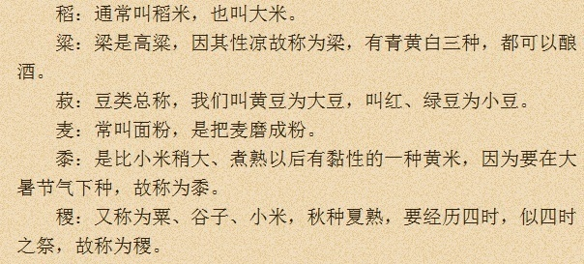

 |  |  |  |  |  |  | 稻：通常叫稻米，也叫大米；
 |  |  |  |  |  |  | 粱：是高粱，因其性凉故称为粱，有青黄白三种，都可以酿酒；
 |  |  |  |  |  |  | 菽：豆类总称，我们叫黄豆为大豆，叫红、绿豆为小豆；
 |  |  |  |  |  |  | 麦：常叫面粉，是麦磨成粉；
 |  |  |  |  |  |  | 黍：是比小米稍大、煮熟以后有黏性的一种黄米，因为要在大暑节气下种，故称为黍；
 |  |  |  |  |  |  | 稷：又称为粟、谷子、小米，秋种夏熟，要经历四时，似四时之祭，故称为稷；

 | 三才 | 天地人 |  | 柴米油盐酱醋茶
 | 三光 | 日月星
 | 四时 | 春厦秋冬
 | 五行 | 金木水火土
 | 十干
 | 十二支
 | 四渎 | 江河淮济
 | 五岳 | 岱华嵩恒衡
 | 九州 | 冀幽并兖青扬荆豫雍
 |  | 秦始皇统一中国后废九州改为郡县
 |  | 到宋朝把郡县改为府，
 |  | 到元朝，中央设立行书省主持全国政务，各地区设立中书省，称为行省，简称行省；
 | 六谷 | 稻梁菽麦黍稷
 | 六畜 | 马牛羊鸡犬豕
 | 七情 | 喜怒哀惧爱恶欲
 | 五常 | 仁义礼智信
 | 五色 | 青赤黄白黑
 | 五味 | 酸苦甘辛咸
 | 五臭 | 膻焦香腥朽 |  | xiu4
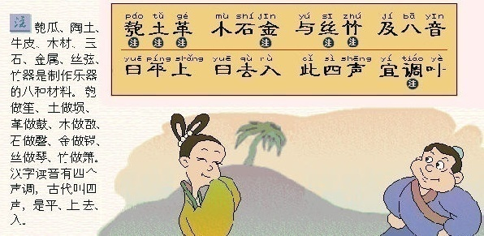
 | 五音 | 宫商角徵羽
 | 九族 | 高曾祖父身子孙曾玄
 | 五伦 | 夫妇，父子，君臣，兄弟，朋友
 | 六艺 | 礼乐射，御书数
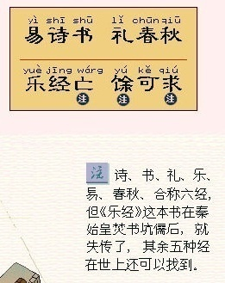
 | 四书 | 论语，孟子，中庸，大学

小米又名粟，古代叫禾。我国北方通称谷子，去壳后叫小米。它原产我国，约有8千多年的栽培历史。
小米是由野生的“狗尾草”选育驯化而来的。今天世界各地栽培的小米，都是由中国传去的。全世界小米栽培面积约10多亿亩，我国最多，总产量最高，多分布在黄河中下游地区、东北、内蒙古等地。
小米是一年生草本植物 ，属禾本科。它性喜温暖，适应性强。农谚“只有青山干死竹，未见地里旱死粟”，说明小米的抗旱能力超群。它既耐干旱、贫瘠，又不怕酸碱，所以在我国南北干旱地区、贫瘠山区都有种植。按成熟迟早可分早、中、晚三熟；以籽粒粘性可分糯粟和粳粟。
小米的营养价值很高，含蛋白质9.2—14.7% ，脂肪3.0—4.6%及维生素，除食用外，还可酿酒、制饴糖。
小米又名粟，古代叫禾。我国北方通称谷子，去壳后叫小米。它原产我国，约有8千多年的栽培历史。
小米是由野生的“狗尾草”选育驯化而来的。今天世界各地栽培的小米，都是由中国传去的。全世界小米栽培面积约10多亿亩，我国最多，总产量最高，多分布在黄河中下游地区、东北、内蒙古等地。
小米是一年生草本植物 ，属禾本科。它性喜温暖，适应性强。农谚“只有青山干死竹，未见地里旱死粟”，说明小米的抗旱能力超群。它既耐干旱、贫瘠，又不怕酸碱，所以在我国南北干旱地区、贫瘠山区都有种植。按成熟迟早可分早、中、晚三熟；以籽粒粘性可分糯粟和粳粟。
小米的营养价值很高，含蛋白质9.2—14.7% ，脂肪3.0—4.6%及维生素，除食用外，还可酿酒、制饴糖。

康熙
kāngxī
[Kangxi] (1654.5.4—1722.12.22) 清朝入关后的第二代皇帝。即清圣祖(爱新觉罗·玄烨)年号
康熙、乾隆、咸丰
清朝三代皇帝的年号

康有为
kāng yǒuwéi
[Kang Youwei] (1858.3.19—1927.3.21) 中国近代思想家、戊戌变法运动的领袖、学者。原名祖诒,字广厦,号长素,又号更生。广东南海人。早年接触西方文化。开始向西方寻求救国真理。1895年甲午战争中国失败,他联合各省赴京会试的1300余举人上书,要求光绪帝拒和迁都,变法图强。后在京组织强学会,编印《中外纪闻》,创办《强学报》,宣传变法。1898年4月成立保国会。他屡向光绪帝上奏折,企图在不改变帝制的条件下改革政治、经济、军事,使中国富强。9月变法失败后,他逃亡国外。1899年7月在加拿大组织保皇会,抵制孙中山领导的革命运动。辛亥革命后发表反对共和与保存国粹的言论,企图恢复清王朝。1917年7月参与张勋复辟失败。1927年在青岛去世

梁启超
liáng qǐchāo
[Liang Qichao] (1873—1929) 字卓如,号任公,广东省新会县人。戊戌维新的领袖,学者

天干
tiāngān
[the ten Heavenly stems to designate marks of order] 用于表现次序的符号,常和“地支”连用,包括甲、乙、丙、丁、戊、己、庚、辛、壬、癸

地支
dìzhī
[the twelve Earthly Branches,used in combination with the Heavenly Stems to designate years,months,days and hours] 子、丑、寅、卯、辰、巳、午、未、申、酉、戌、亥的总称,传统用作表示次序的符号。也叫“十二支”。与“天干”相配表示年、月、日的次序,也用来记时

柴米油盐酱醋茶

英语国际音标表
